Svavelsnurra
Gör så här:
Markera och flytta sedan linjalen upp eller ner till det pH du mätt upp.
Läs av önskat värde för molekylärt SO2 för vitt vin (grön ruta) eller rött vin (röd ruta)
Fyll i de grå fälten och läs sedan av hur mycket 10% lösning av KMBS du skall tillsätta.
Rör om ordenligt i tanken när du tillsätter svavellösningen.
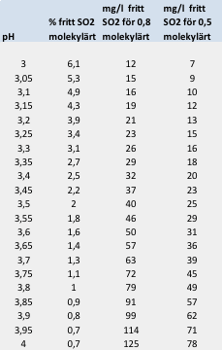
Unga viner |  | När vinet är mera klart

Befintlig konc mg/L | 0 | Befintlig konc | 9

Önskad konc mg/L | 100 | Önskad konc | 30
Tillägg omtappning mg/L | 0 | Tillägg omtappning mg/L | 0
Volym (L) | 5 | Volym | 1

mg KMBS | 1736 | mg KMBS | 46

ml 10% lösning | 17.3611 | ml 10% lösning | 0.46

 |  | mg Kalium | 16

 |  | mg K /L | 16

